상품제안서
쓰리세븐 자개손톱깎이 7종세트 | 상품코드: S27311

 |  |  |  |  |  |  | 02-713-8555 | www.synergygift.co.kr
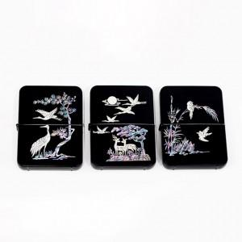

【상세/제작정보】

【인쇄/포장옵션】 | 실크, 풀칼라 / 포장지포장

【공급단가】 | 수량 | 20~ | 100~ | 200~ | 300~ | 500~
*VAT별도 | 서송학 | 28,000원 | 25,520원 | 25,080원 | 24,640원 | 24,200원
 | 대나무 | 28,000원 | 25,520원 | 25,080원 | 24,640원 | 24,200원
 | 사슴송학 | 28,000원 | 25,520원 | 25,080원 | 24,640원 | 24,200원

【상품 URL】 | https://www.synergygift.co.kr:443/src/goods_detail.php?gdno=27311

